記入例
商品名 | 商品カテゴリー
サクサクのチョコレートクッキー | お菓子
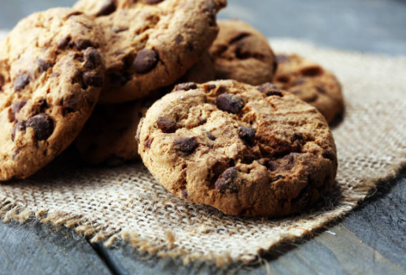 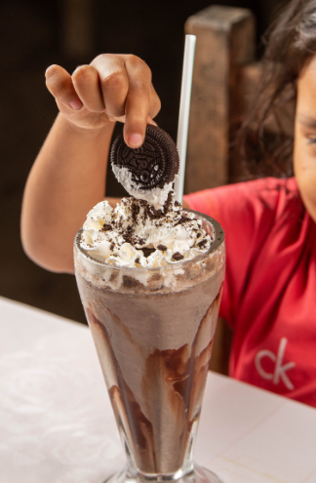 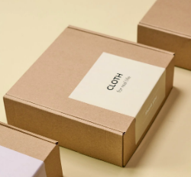 | JANコード（EANコード）
 | XXXXXXXXXXXXX
 | 賞味期限
 | 6か月
 | 温度帯
 | 常温
 | 生産地・製造地
 | 栃木県
 | 小売用 / 業務用
 | 小売用
 | OEMへの対応可否
 | 可
 | 国内小売価格（円） | 単位
 | ¥300 | 1パック
 | 1ケースあたりの数量
 | 12パック
 | 最小発注数量 | 単位
 | 50 | ケース
原材料
小麦粉（国内産）、バター、チョコレート、ココア、アーモンドパウダー、砂糖、食塩、植物油、アミノ酸、、、
商品紹介
国産原料100％で焼き上げたチョコレートクッキーです。ISO22000を取得し、原材料のトレーサビリティを含め、安心・安全な食品づくりに取り組んでいます。国内大手スーパーのOEM製造も行っており、パッケージデザインのご提案も可能です。フレーバーはプレーン、バター、抹茶があり、今後も新しいフレーバーを追加予定です。外はカリッ、中はフワッとした食感で、甘いチョコレートの風味が口の中に広がります。ミルクにつけたり、砕いてバニラアイスをトッピングしても美味しく召し上がっていただけます。
取得認証
ISO22000認証、HACCPを2023年に取得
備考
プロモーションビデオのリンク等を添付してください（リンク：XXXXXXXXXXXXXXXXX）

